刘文君Q1绩效
 |  |  |  |  |  |  |  |  | Q1业绩✅
国内顾问业绩汇总（6月） |  |  |  |  |  |  |  |  | 6月 |  | 7月 |  | 8月 |  | 总计
排名 | 组别 | 顾问 | 月度数据 |  |  |  |  |  | 业绩标 | 完成金额 | 业绩标 | 完成金额 | 业绩标 | 完成金额 | 业绩标 | 完成金额 | 完成率 | 差值
 |  |  | 本月目标 | 总进账 | 线下退费 | 手动减 | 综合业绩 | 月度完成率 | 2036000 | 2101675 | 4485000 | 5390395 | 2400000 | 2655541 | 8921000 | 10147611 | 114% | 1226611
四六级 |  | 刘晓娟 | 360000 | 589576 | 15428 | 0 | 574148 | 159%
 |  | 徐健坤 | 360000 | 299220 | 500 | 0 | 298720 | 83% |  |  |  |  |  | Q1签约率：29.6%✅
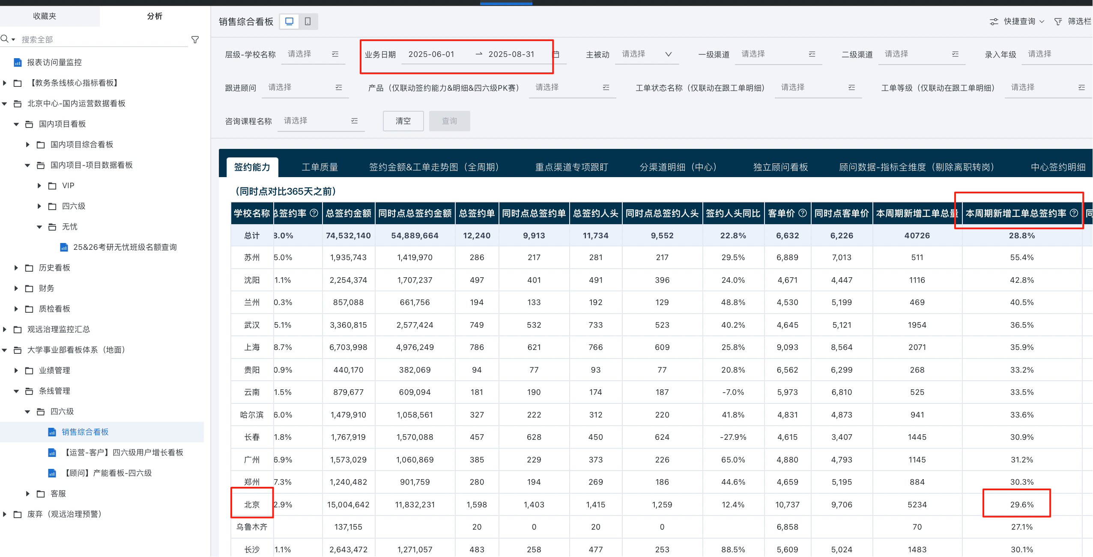
 |  | 房国超 | 360000 | 300860 | 0 | 0 | 300860 | 84%
 |  | 李政 | 360000 | 252420 | 0 | 0 | 252420 | 70%
 |  | 宋增辉 | 180000 | 244200 | 4680 | 0 | 239520 | 133%
 |  | 田一禾 | 180000 | 170300 | 0 | 0 | 170300 | 95%
 |  | 张博奥 | 180000 | 92620 | 0 | 0 | 92620 | 51%
 |  | 黄智超 | 56000 | 173087 |  |  | 173087 | 309%
 |  | 小组合计 | 2036000 | 2122283 | 20608 | 0 | 2101675 | 103%

国内顾问业绩汇总（7月）
排名 | 组别 | 顾问 | 月度数据
 |  |  | 本月目标 | 总进账 | 线下退费 | 手动加 | 综合业绩 | 月度完成率
四六级 |  | 刘晓娟 | 650000 | 1396996 | 192383 |  | 1204612 | 185%
 |  | 徐健坤 | 650000 | 352973 | 197846 | 15540 | 170667 | 26%
 |  | 房国超 | 650000 | 976590 | 86551 |  | 890039 | 137%
 |  | 李政 | 650000 | 396210 | 82239 |  | 313971 | 48%
 |  | 宋增辉 | 520000 | 878317 | 156062 |  | 722255 | 139%
 |  | 田一禾 | 520000 | 758218 | 42551 |  | 715667 | 138%
 |  | 张博奥 | 520000 | 418279 | 36239 |  | 382040 | 73%
 |  | 黄智超 | 325000 | 1225176 | 234032 |  | 991144 | 305%
 |  | 小组合计 | 4485000 | 6402758.7 | 1027903.3 | 15540 | 5390395.4 | 120%

国内顾问业绩汇总（8月）
排名 | 组别 | 顾问 | 月度数据
 |  |  | 本月目标 | 总进账 | 线下退费 | 手动加 | 综合业绩 | 月度完成率
四六级 |  | 刘晓娟 | 414000 | 795707 | 93776 |  | 701930 | 170%
 |  | 房国超 | 414000 | 529103 | 93935 |  | 435168 | 105%
 |  | 宋增辉 | 414000 | 388709 | 70032 |  | 318677 | 77%
 |  | 田一禾 | 414000 | 518300 | 85834 |  | 432466 | 104%
 |  | 张博奥 | 414000 | 373060 | 69383 |  | 303677 | 73%
 |  | 黄智超 | 330000 | 480784 | 85072 |  | 395711 | 120%
 |  | 徐一城 | 6000 | 67911 | 0 |  | 67911 | 1132% | Q1转介绍现金：1238298.5✅
 |  | 小组合计 | 2400000 | 3153572.75 | 498032.1 | 0 | 2655540.65 | 111%

绩效
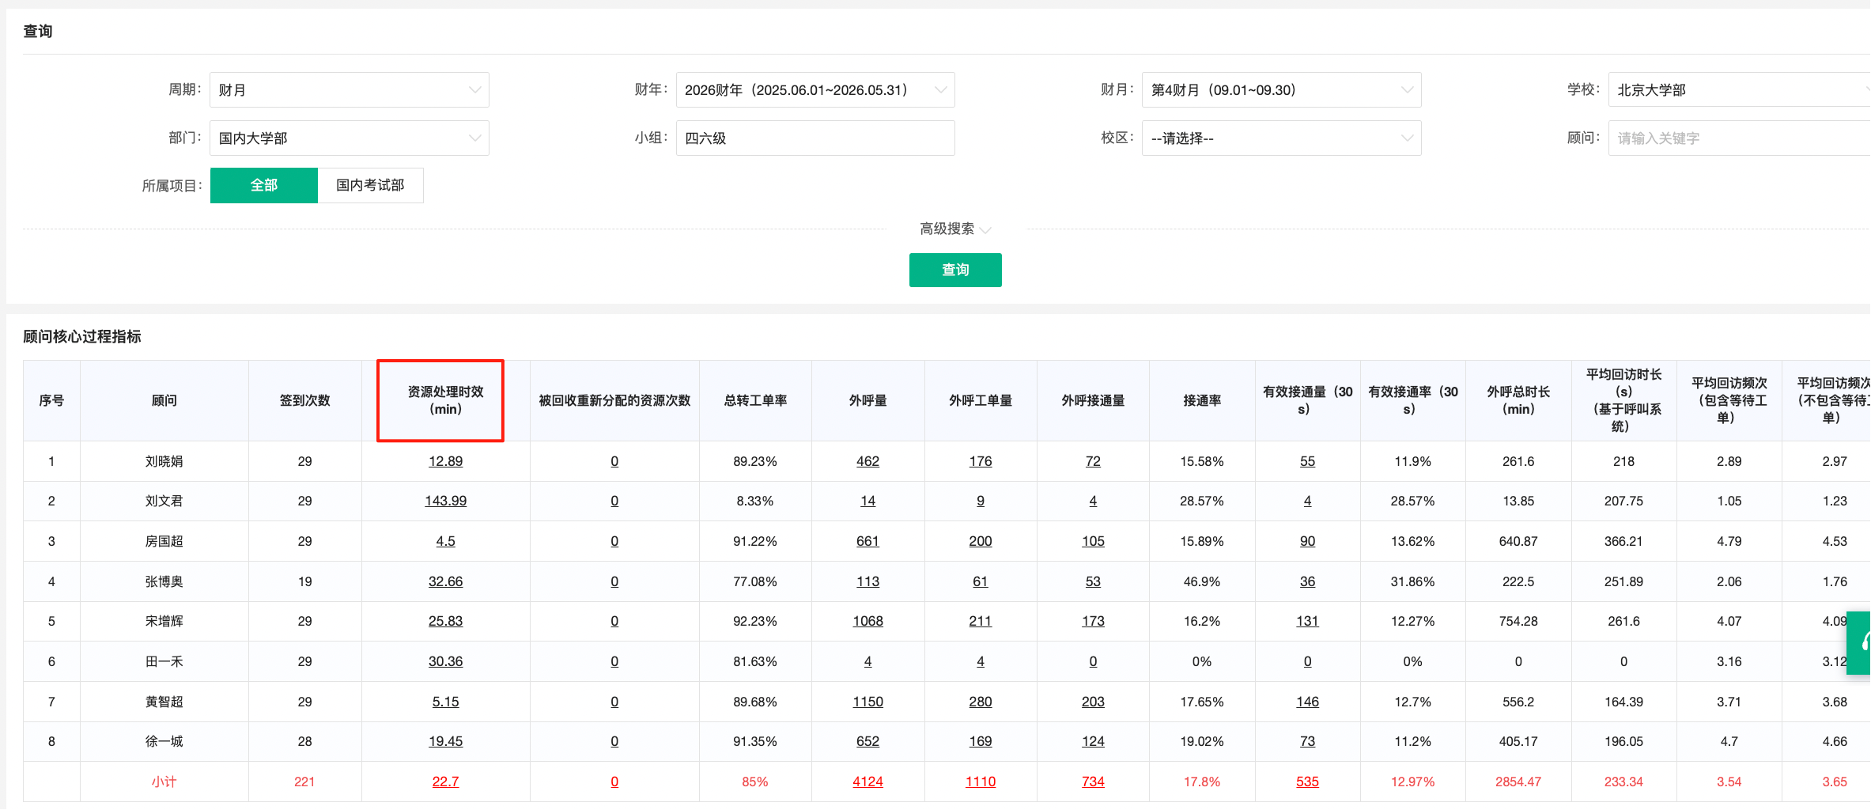
四六级 |  |  | 资源处理时效（10） |  |  |  | 老带新签约人头（30） |  |  |  | 9月新增资源签约率（60） |  |  |  | 合计得分 | 发放比例 | 月度绩效标准 | 月绩效应发
工号 | 顾问 | 备注 | 目标 | 数据 | 完成率 | 得分 | 目标 | 完成 | 完成率 | 得分 | 目标 | 完成情况 | 完成率 | 得分
004192 | 刘晓娟 | / | 30min | 13 | 100% | 10 | 6 | 6 | 100% | 30 | 29% | 26% | 89% | 53 | 93 | 100% | 2000 | 2000
594606 | 房国超 | / | 30min | 5 | 100% | 10 | 6 | 2 | 33% | 10 | 29% | 29% | 99% | 59 | 79 | 79% | 2000 | 1580
608630 | 宋增辉 | / | 30min | 26 | 100% | 10 | 6 | 0 | 0% | 0 | 29% | 23% | 81% | 49 | 59 | 0% | 2000 | 0
608617 | 田一禾 | / | 30min | 30 | 100% | 10 | 6 | 0 | 0% | 0 | 29% | 25% | 86% | 52 | 62 | 0% | 2000 | 0
608681 | 张博奥 | / | 30min | 33 | 91% | 9 | 6 | 2 | 33% | 10 | 29% | 10% | 34% | 21 | 40 | 0% | 2000 | 0
343549 | 黄智超 | / | 30min | 5 | 100% | 10 | 6 | 4 | 67% | 20 | 29% | 26% | 88% | 53 | 83 | 83% | 2000 | 1660
639094 | 徐一城 | / | 30min | 新人第二个月保护期打满 |  |  |  |  |  |  |  |  |  |  | 100 | 100% | 2000 | 2000

